Sheet1
Welcome.jsp | registerForm.jsp |  | registerConfilm.jsp |  | registerDone.jsp

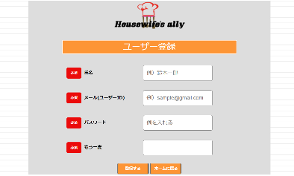

ホーム画面。
インターネットから接続されたときに最初に入力される画面。
会員登録をする画面。
メールアドレスをログインIDとして使用する。登録済みのものはエラーメッセージが表示される。
会員登録を確認する画面。
誤りがある場合は戻るボタンで前の画面に戻ることができる。
登録完了画面。
確認を押すとログイン画面に移行します。

login.jsp |  | main.jsp |  | logout.jsp

メイン画面。
ログインが完了するとこの画面に移行する。
ログアウトボタンを押すとホーム画面に移行する。
ログアウト画面。
確認をするとホーム画面に移る。
ログイン画面。
新規登録をここからも行える。

main.jsp | result.jsp

メイン画面から冷蔵庫、冷凍庫、野菜室に移動できる。
また各移動後のページからも各ページに移動することができる。
戻るボタンを押すことでメイン画面に戻ることができる。

main.jsp | result.jsp

main.jsp | result.jsp

main.jsp |  | ItemEditing.jsp
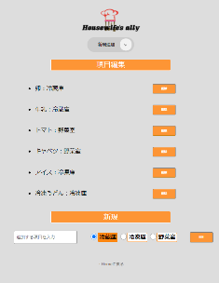

メイン画面。
項目編集を押すと項目編集画面に移行する。
項目編集の画面。
戻るボタンを押すとメイン画面に戻る。

